附图
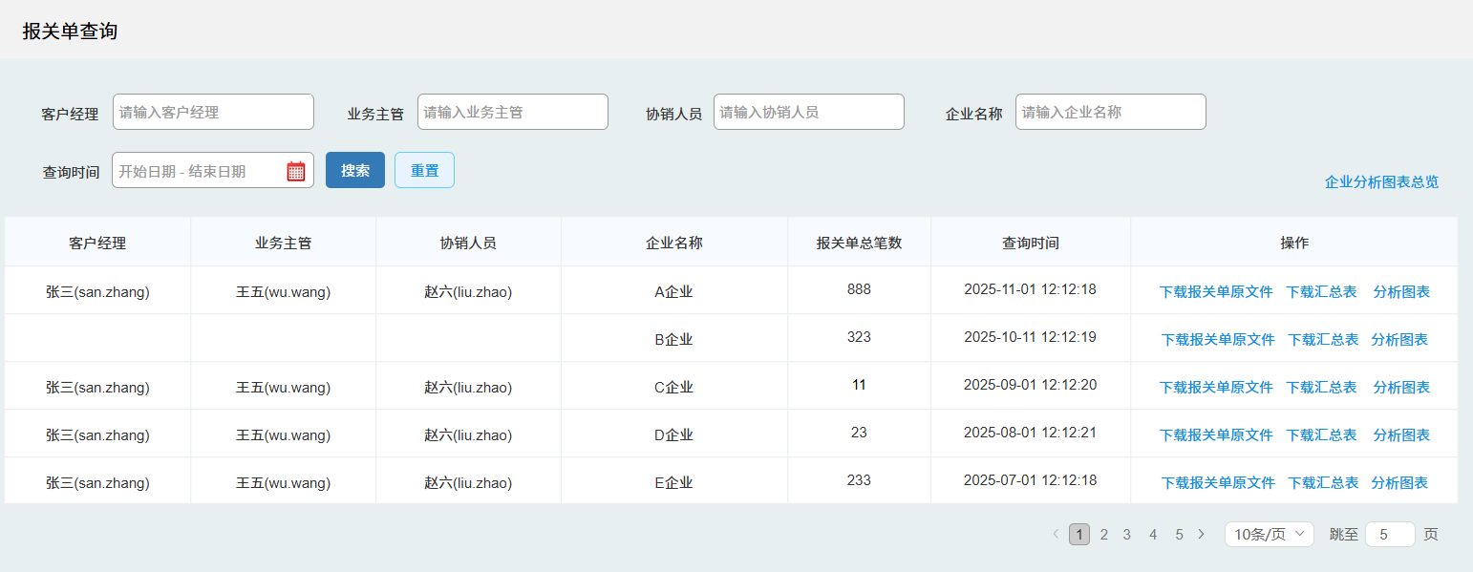
门户端
会员中心增加【工具箱】模块
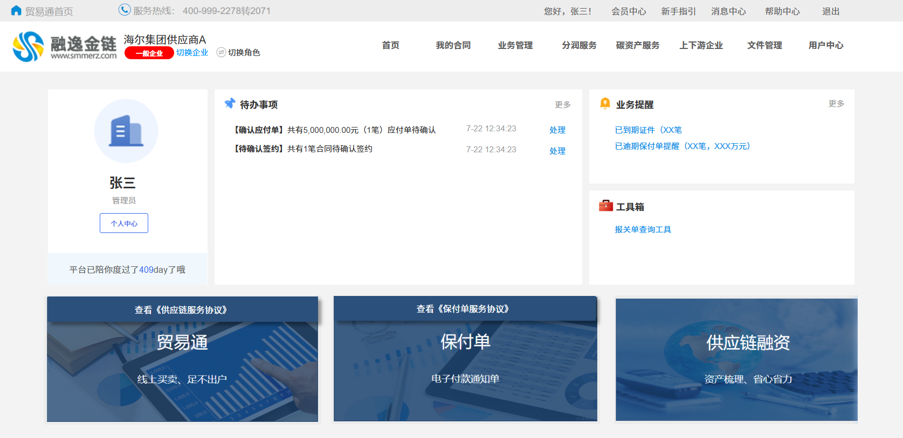

点击[报关单查询工具]显示弹框
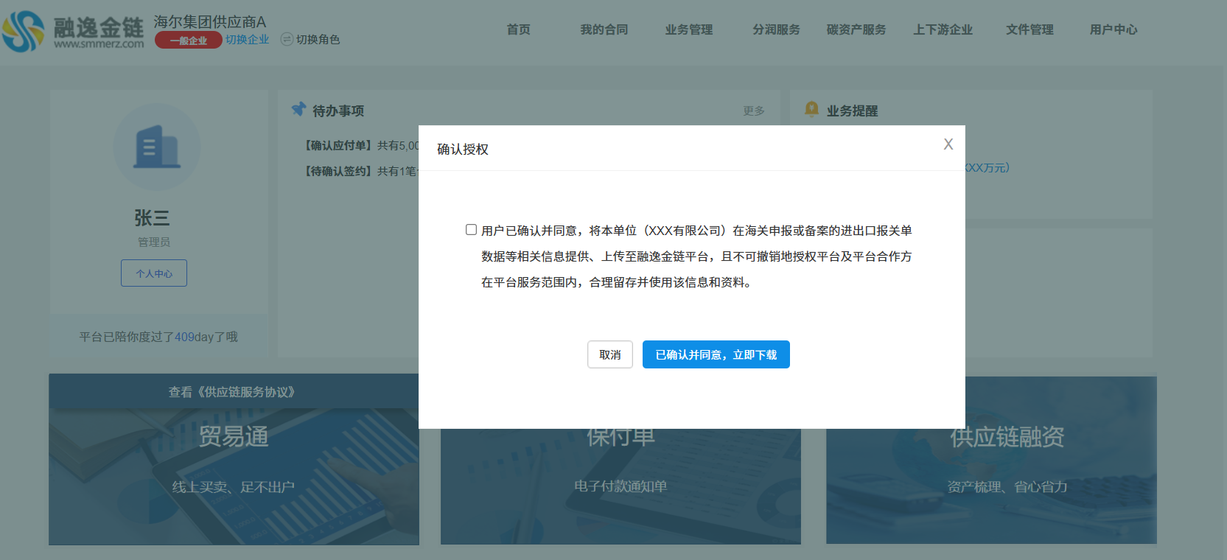

运营端功能页面

